Bug01

Header: | Bug01: Error nerodimo "Suma" lauke pavizdys | Assignee: | -
Description: | OS Windows 10 Home 21H2 Build 19044.1526 Browser: Firefox Version 97.0.1 Nerodomas error jeigu vartotojas suveda daugiau nei du skaitmenis po "," arba "." lauke "Suma" Žingsniai atkartojimui: 1. Atsidaryti https://www.tax.lt/skaiciuokles/suma_zodziais 2. Pasirinkti "Suma" lauką 3. Įvesti "1,111" arba "1.111" Tikimasis rezultatas: Error žinutė - "Klaida, Prašome po "," arba "." suvesti ne daugiau, kaip du skaitmenis" arba nustatyti value bounderies po kablelio | Reporter: | Tomas Dolmantas
Environment: | Production | Labels: | Bug
 |  | Original estimate: | 3h
 |  | Time tracking: | None
 |  | Epic Link: | 2 Paskaitos namų darbai
 |  | Components: | WebGUI
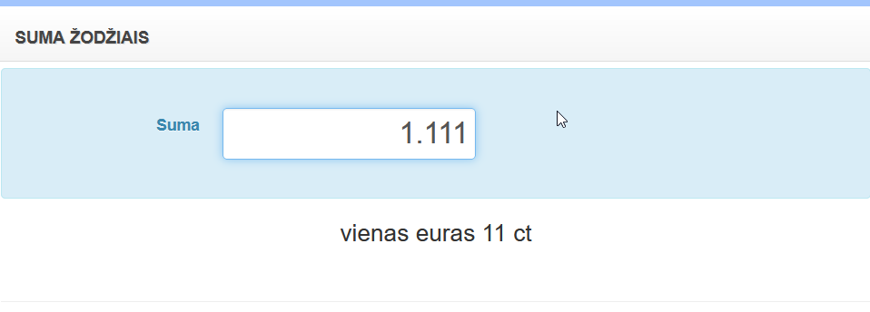
Attachments: |  | Sprint: | ND Sprint 1
 |  | Fix versions: | V1.1
 |  | Affects versions: | V1
 |  | Priority: | Medium

Bug02
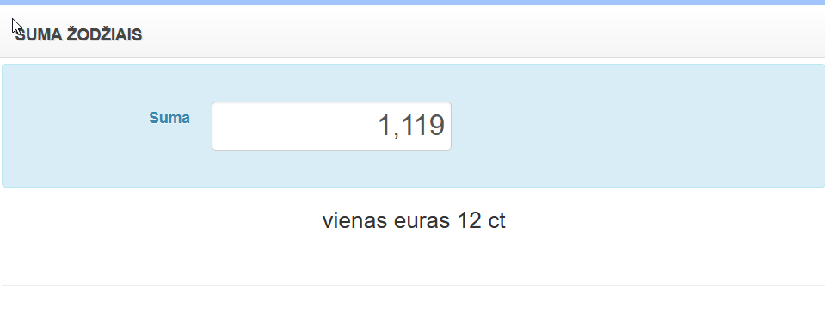
Header: | Bug02: Klaidingos sumos "Suma" lauke pavizdys | Assignee: | -
Description: | OS Windows 10 Home 21H2 Build 19044.1526 Browser: Firefox Version 97.0.1 Duodama klaidinga suma vartotojui suvedus daugiau nei du skaitmenis po "," arba "." lauke "Suma" Žingsniai atkartojimui: 1. Atsidaryti https://www.tax.lt/skaiciuokles/suma_zodziais 2. Pasirinkti "Suma" lauką 3. Įvesti "1,119" arba "1.119" Tikimasis rezultatas: Error žinutė - "Klaida, Prašome po "," arba "." suvesti ne daugiau, kaip du skaitmenis" arba nustatyti value boundaries po kablelio | Reporter: | Tomas Dolmantas
Environment: | Production | Labels: | Bug
 |  | Original estimate: | 3h
 |  | Time tracking: | None
 |  | Epic Link: | 2 Paskaitos namų darbai
 |  | Components: | WebGUI
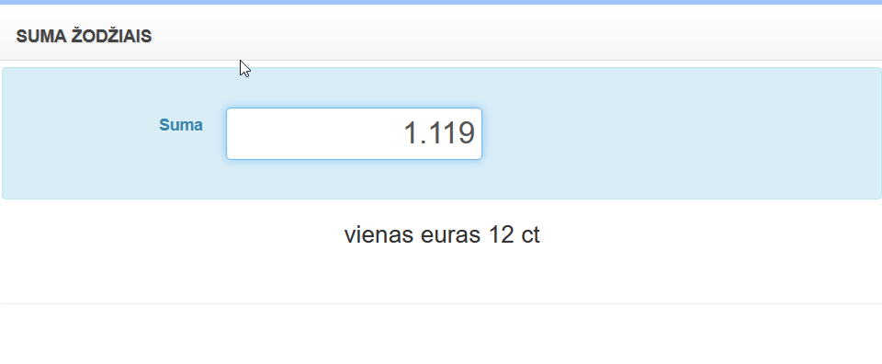
Attachments: |  | Sprint: | ND Sprint 1
 |  | Fix versions: | V1.1
 |  | Affects versions: | V1
 |  | Priority: | High

Bug03
Header: | BUG03: Nerodomas error viduri funkcionavimo internetui atsijungus "Suma" lauke pavizdys | Assignee: | -
Description: | OS Windows 10 Home 21H2 Build 19044.1526 Browser: Firefox Version 97.0.1 Vartotojui naudojant funkciją "Suma" lauke ir atsijungus nuo interneto rodoma klaidinga informacija Žingsniai atkartojimui: 1. Atsidaryti https://www.tax.lt/skaiciuokles/suma_zodziais 2. Pasirinkti "Suma" lauką 3. Ivesti 111 4. Atjungti internetą nuo savo naudojamo įrenginio 5. Sugrįžti prie naudojamos naršyklės 6. Pasirinkti "Suma" lauką 7. Ištrinti skaitmenis spaudydamas(-a) migtuką "Backspace" 8. Įjungti internetą atgal 9. Grįžti prie naudojamos naršyklės Tikimasis rezultas: Error žinutė "Įvyko klaida" arba automatiškai anuliuoti rezultatą | Reporter: | Tomas Dolmantas
Environment: | Production | Labels: | Bug
 |  | Original estimate: | 3h
 |  | Time tracking: | None
 |  | Epic Link: | 2 Paskaitos namų darbai
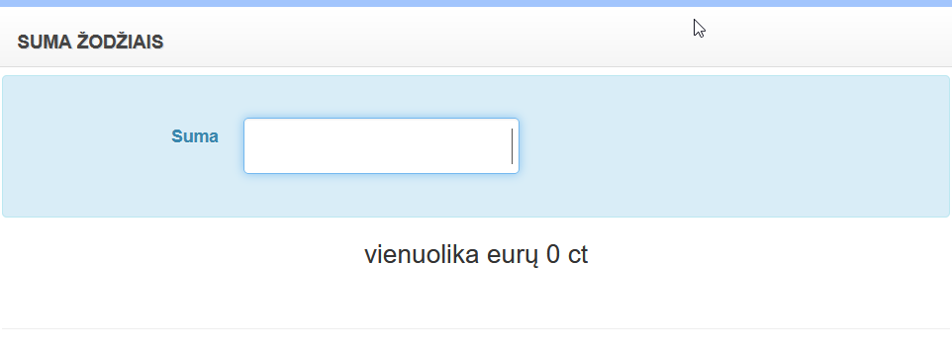
 |  | Components: | WebGUI
Attachments: |  | Sprint: | ND Sprint 1
 |  | Fix versions: | V1.1
 |  | Affects versions: | V1
 |  | Priority: | Low

Bug04
Header: | BUG04: Naudojama funkcija atsijungus nuo interneto "Suma" lauke pavizdys | Assignee: | -
Description: | OS Windows 10 Home 21H2 Build 19044.1526 Browser: Firefox Version 97.0.1 Vartotojui naudojant funkciją "Suma" lauke būnant atsijungus nuo interneto rodoma klaidinga informacija Žingsniai atkartojimui: 1. Atsidaryti https://www.tax.lt/skaiciuokles/suma_zodziais 2. Atjungti internetą nuo savo naudojamo įrenginio 3. Sugrįžti prie naudojamos naršyklės 4. Pasirinkti "Suma" lauką 5. Įvesti 111 6. Įjungti internetą atgal 7. Sugrįžti prie naudojamos naršyklės Tikimasis rezultas: Error žinutė "Įvyko klaida" arba automatiškai anuliuoti rezultatą | Reporter: | Tomas Dolmantas
Environment: | Production | Labels: | Bug
 |  | Original estimate: | 3h
 |  | Time tracking: | None
 |  | Epic Link: | 2 Paskaitos namų darbai
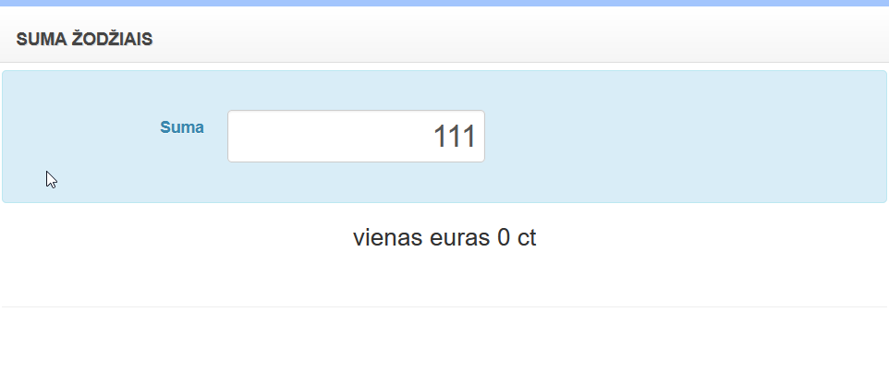
 |  | Components: | WebGUI
Attachments: |  | Sprint: | ND Sprint 1
 |  | Fix versions: | V1.1
 |  | Affects versions: | V1
 |  | Priority: | Low

Bug05
Header: | BUG05: Klaidingos sumos pavizdys viršijant bounderies value | Assignee: | -
Description: | OS Windows 10 Home 21H2 Build 19044.1526 Browser: Firefox Version 97.0.1 Duodama klaidinga suma vartotojui viršijus skaitmenų limitą "Suma" lauke Žingsniai atkartojimui: 1. Atsidaryti https://www.tax.lt/skaiciuokles/suma_zodziais 2. Pasirinkti "Suma" lauką 3. Įvesti 1000000000 Tikimasis rezultatas: Rezultatas "Tūkstantis milijonų eurų 0 ct" arba "Bilijonas eurų 0 ct" | Reporter: | Tomas Dolmantas
Environment: | Production | Labels: | Bug
 |  | Original estimate: | 1h
 |  | Time tracking: | None
 |  | Epic Link: | 2 Paskaitos namų darbų papildinys
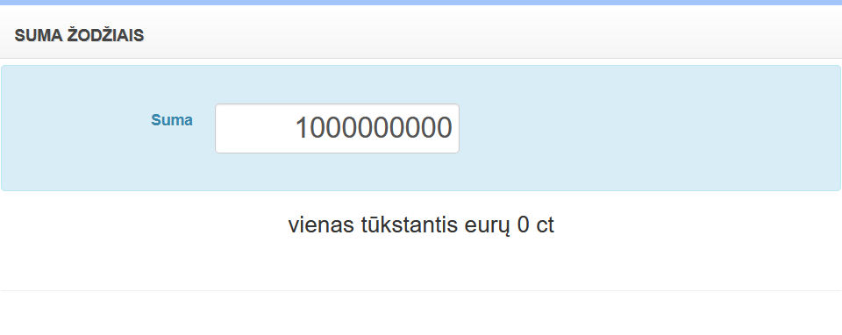
 |  | Components: | WebGUI
Attachments: |  | Sprint: | ND Sprint 1 papildinys
 |  | Fix versions: | V1.2
 |  | Affects versions: | V1.1
 |  | Priority: | High

Bug06
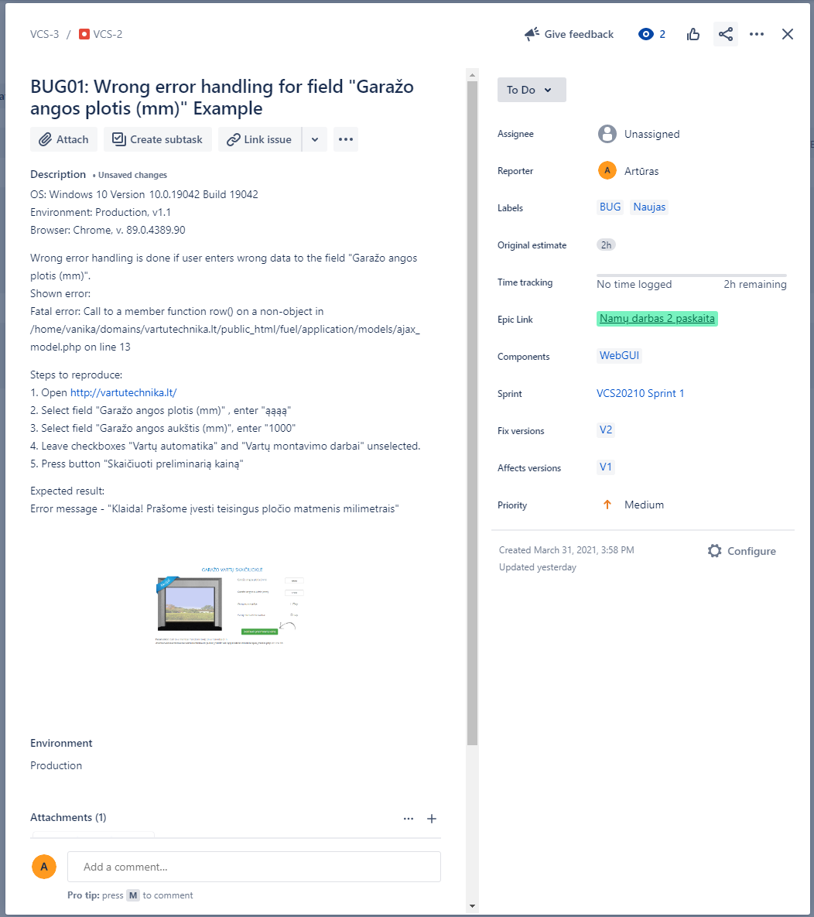

Header: | BUG06: Begalinis loop'o pagavimas viršijant value boundar'ies "Suma" lauke rodomas klaidingas rezultatas pavizdys | Assignee: | -
Description: | OS Windows 10 Home 21H2 Build 19044.1526 Browser: Firefox Version 97.0.1 Duodama klaidinga suma vartotojui viršijus skaitmenų limitą "Suma" lauke Žingsniai atkartojimui: 1. Atsidaryti https://www.tax.lt/skaiciuokles/suma_zodziais 2. Pasirinkti "Suma" lauką 3. Įvesti 1000000000 4. Nukopijuoti suvestus skaičius 5. Įklijuoti nukopijuotus skaičius į "Suma" lauką 6. Pakartoti 5 žingsį n kartų Tikimasis rezultas: Error žintuė - " Pasiektas maksimalus skaitmenų skaičius" arba padaryti value boudneries | Reporter: | Tomas Dolmantas
Environment: | Production | Labels: | Bug
 |  | Original estimate: | 1h
 |  | Time tracking: | None
 |  | Epic Link: | 2 Paskaitos namų darbų papildinys
 | GIF (Paspausti porą kartų ant piktogramos) | Components: | WebGUI
Attachments: |  | Sprint: | ND Sprint 1 papildinys
 |  | Fix versions: | V1.2
 |  | Affects versions: | V1.1
 |  | Priority: | High

